Top
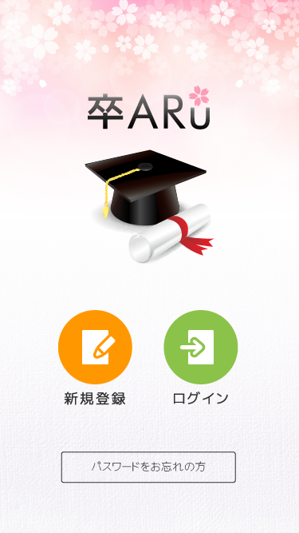
List item
1. Image app
2. Button Đăng ký | 新規登録 | ログイン
3. Button Đăng nhập | パスワードをお忘れの方
4. Button Quên mật khẩu

Input item
1
Handle event
1. Chạm vào mục 2 sẽ chuyển sang màn hình Registration
2. Chạm vào mục 3 sẽ chuyển sang màn hình Login
3. Chạm vào mục 4 sẽ chuyển sang màn hình Reminder

Error message
1. Mất kết nối mạng, vui lòng kết nối

2
3

4

Login
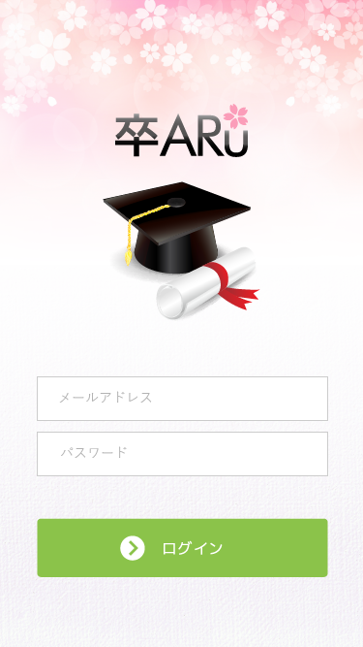
List item
1. Image app
2. EditText nhập tên email đăng nhập
3. EditText nhập mật khẩu |  | メールアドレス
4. Button đăng nhập |  | パスワード
 |  | ログイン
Input item
1. Mục 1 cho phép nhập tên email đăng nhập, kiểm tra không cho để trống
2. Mục 2 cho phép nhập mật khẩu, để mật khẩu dạng sao để bảo mật

Handle event (API LOGIN)
1. Chọn mục 2 hiện bàn phím để nhập
2. Chọn mục 3 hiện bàn phím để nhập
1
3. Sau khi bấm nút ở mục 4:
 | - nếu nhập sai thì chuyển sang màn hình Error1
 | - nếu nhập đúng thì chuyển sang màn hình Mypage

Error message
1. Mất kết nối mạng, vui lòng kết nối
2

3

4

Registration
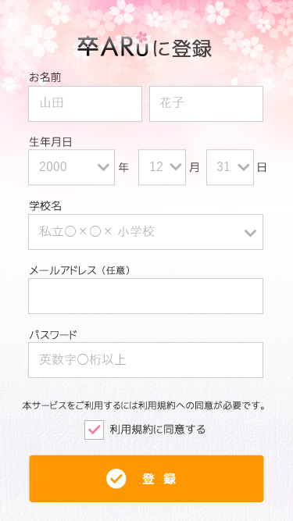
1
List item
1. TextView mô tả
2. EditText nhập first name |  |  | お名前
3. EditText nhập last name |  |  | 山田 | 花子
4. Spinner chọn năm sinh |  |  | 生年月日
2
3
5. Spinner chọn tháng sinh |  |  | 年 | 月 | 日
6. Spinner chọn ngày sinh |  |  | 学校名
7. Spinner chọn trường học |  |  | 私立〇x〇x小学校
8. EditText nhập email |  |  | メールアドレス（任意）
4
5
6
9. EditText nhập mật khẩu |  |  | パスワ一ド
10. CheckBox chấp nhận điều khoản |  |  | 英数字〇桁以上
11. Button đăng ký |  |  | 本サービスをご利用するには利用規約への同意が必要です。
 |  |  | 利用規約に同意する
7
Input item |  |  | 登録
1. Mục 2 cho phép nhập first name, kiểm tra không cho để trống
2. Mục 3 cho phép nhập last name, kiểm tra không cho để trống
3. Mục 4 chọn năm sinh
8
4. Mục 5 chọn tháng sinh
5. Mục 6 chọn ngày sinh
6. Mục 7 chọn trường học
7. Mục 8 bắt buộc nhập email, kiểm tra đúng form email
8. Mục 9 nhập mật khẩu đăng nhặp, để ký tự hình tròn để bảo mật, cho phép nhận chữ và số
9
9. Mục 10 chọn khi chấp nhận điều khoản sử dụng

Handle event (API REGISTER)
1. Chọn mục 2,3,8,9 hiện bàn phím để nhập
2. Chọn mục 4,5,6,7 hiện list chọn
10
3. Sau khi bấm nút ở mục 11:
 | - nếu nhập thiếu hoặc sai thì đẩy sang màn hình Error1
 | - nếu nhập đúng đủ thì đẩy dữ liệu ở các trường lên server kiểm tra:
 |  | + tài khoản đã tại thì đẩy sang màn hình Error2
11
 |  | + tài khoản chưa tồn tại thì cập nhật trên server và đẩy sang màn hình Registration_info

Error message
1. Mất kết nối mạng, vui lòng kết nối
2. Muốn đăng ký thành công phải chấp nhận điều khoản và tích vào mục 10

Edit
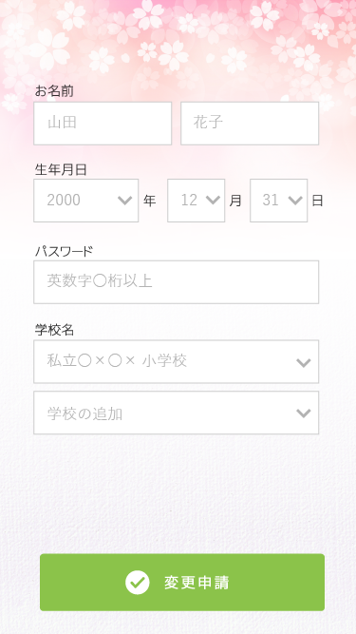
List item
1. EditText nhập first name
2. EditText nhập last name |  | お名前
3. Spinner chọn năm sinh |  | 山田 | 花子
4. Spinner chọn tháng sinh |  | 生年月日
1
2
5. Spinner chọn ngày sinh |  | 年 | 月 | 日
6. EditText nhập mật khẩu |  | パスワ一ド
7. Spinner chọn trường học |  | 英数字〇桁以上
5
8. Spinner chọn thêm trường học |  | 学校名
3
4
9. Button hoàn tất chỉnh sửa |  | 私立〇x〇x小学校
 |  | 学校の追加
Input item |  | 変更申請
1. Mục 1 cho phép nhập first name, kiểm tra không cho để trống
6
2. Mục 2 cho phép nhập last name, kiểm tra không cho để trống
3. Mục 3 chọn năm sinh
4. Mục 4 chọn tháng sinh
5. Mục 5 chọn ngày sinh
6. Mục 6 cho phép nhập mật khẩu
7
7. Mục 7 chọn trường học
8. Mục 8 chọn thêm trường học

8
Handle event (API INFORMATION, API EDIT)
1. Chọn mục 1,2,6 hiện bàn phím để nhập
2. Chọn mục 3,4,5,7,8 hiện list chọn
3. Sau khi bấm nút ở mục 9:
 | - nếu nhập thiếu thì đẩy sang màn hình Error1
 | - nếu nhập đúng đủ thì đẩy dữ liệu ở các trường lên server và chuyển sang màn hình mypage

Error message
1. Mất kết nối mạng, vui lòng kết nối

9

Error1

1
List item | có 1 từ không copy paste được…
1. TextView mô tả | 入力項目の誤りがあります。
2. TextView thông báo nhập thiếu trường | 戻る
3. Button trở về

Input item

Handle event
1. Chọn mục 1 rollback lại màn hình trước đấy

Error message
1. Mất kết nối mạng, vui lòng kết nối

2

3

Error2
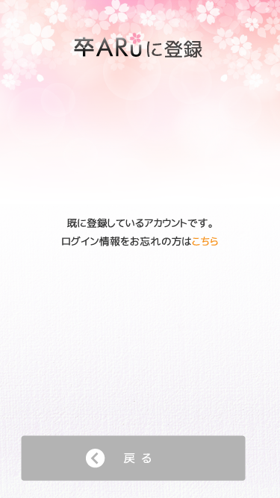
1
List item
1. TextView mô tả | 既に登録しているアカウントです。
2. TextView thông báo tài khoản đã tồn tại | ログイン情報をお忘れの方はこちら
3. Textview thông báo nếu quên password có thể lấy lại, phần chữ màu cam là link referrence | 戻る
4. Button trở về

Input item

Handle event
1. Chọn mục 3 chuyển về màn hình Login
2. Chọn mục 4 chuyển sang màn hình Reminder

2
Error message
1. Mất kết nối mạng, vui lòng kết nối

3

4

Reminder
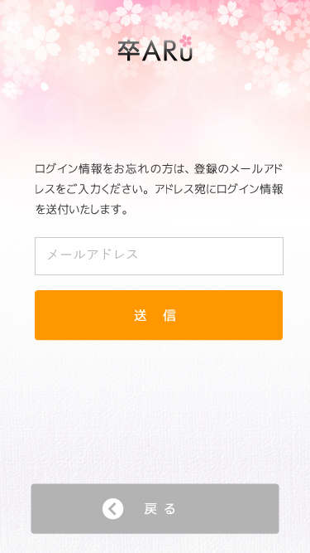
1
List item
1. TextView mô tả
2. TextView mô tả là hãy nhập email cần lấy lại pass vào |  | ログイン情報をお忘れの方は、登録のメールアド レスをご入力ください。アドレス宛にログイン情報 を送付いたします。
3. EditText nhập email |  | メールアドレス
4. Button gửi yêu cầu |  | 送信
5. Button quay trở về |  | 戻る

Input item
1. Mục 1 nhập email, kiểm tra nếu sai thông báo error message 2

2
Handle event (API REMINDER)
1. Sau khi chạm vào mục 2 thì gửi dữ liệu từ mục 1 lên server xác nhận:
 | + nếu email tồn tại thì toast thông báo "gửi thành công" và gửi mật khẩu vào email đó
 | + nếu email chưa tồn tại trên server thì toast thông báo "email chưa được đăng ký"

3
Error message
1. Mất kết nối mạng, vui lòng kết nối
2. Hiện thông báo sai form email
4

5

Registration_info
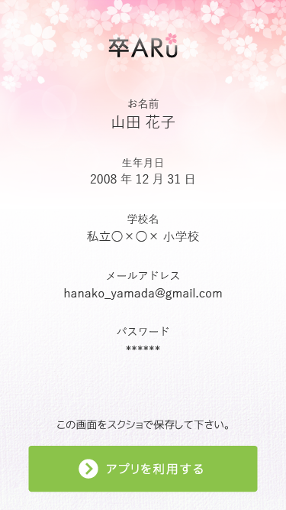
1
List item
1. TextView mô tả
2. TextView tên
3. TextView năm, tháng, ngày
4. TextView trường học | お名前
5. TextView tên email | 山田花子
2
6. TextView password | 生年月日
7. TextView mô tả | 2008年12月31日
8. Button tiếp tục sử dụng app | 学校名
 | 私立〇x〇x小学校
3
Input item | メールアドレス
 | hanako_yamada@gmail.com
Handle event | パスワード
1. Sau khi chạm vào mục 8 thì chuyển sang màn hình mypage | ******
4
2. Các trường từ 2->6 lấy thông tin từ phần thông tin trang Registration
 | この画面をスクシヨで保存して下さい。
Error message | アプリを利用する
1. Mất kết nối mạng, vui lòng kết nối
5

6

7

8

Mypage
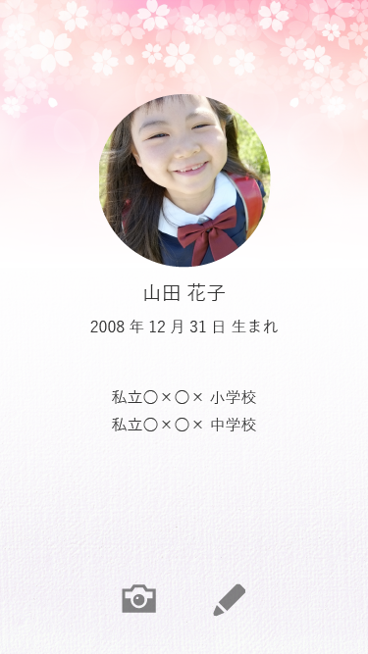
List item
1. Image ảnh
2. TextView tên | 山田花子
3. TextView năm, tháng, ngày sinh | 2008年12月31日生まれ
4. TextView thể hiện tên trường học | 私立〇x〇x小学校
1. ImageButton sử dụng camera | 私立〇x〇x中学校
1
2. ImageButton Edit

Input item

Handle event (API INFORMATION)
1. Sau khi chạm vào mục 5 thì chuyển sang chế độ camera để quét ảnh
2. Sau khi chạm vào mục 6 thì chuyển sang màn hình Edit

2
3
Error message
1. Mất kết nối mạng, vui lòng kết nối

4

5
6

